ツールの説明
📘 SAMRTテスト報告書作成自動化ツールのご説明

1. 自動化ツールの目的

本ツールは、SMARTシステムでIPOファイルに記載されたソースの擬似コードを解析し、
適切なテスト報告書テンプレートに基づいて、テスト報告書を自動生成することを目的とする。

2. 自動化ツールの主な機能

機能名 | 説明
ツールの使用画面 | 基本情報設定、PGMのバタン選択、IPOファイル、成果物バス等設定
IPOファイルの読込 | バッチACP、部品、オンラインACPの3種類のIPOファイルに対応
ソースの解析 | IPOファイル内のロジックを解析し、処理の流れや条件分岐を抽出
テスト報告書の自動生成 | テンプレートに基づき、解析結果を反映した報告書を生成

3. 事前準備と利用技術

項目 | 内容
開発言語 | Python（データ処理に強く、AIツールとの親和性が高い）
AI支援 | GitHub Copilotを活用し、ツールの開発効率を向上
テスト報告書テンプレート | 事前に準備済み（IPOの種類に応じて選択・編集可能）

4. IPOタイプ別の対応状況と開発計画
IPOにはバッチACP、部品、オンラインの3種類があり、使用されるスケルトンの種類も多いです。
使用頻度が高いスケルトンを自動化対象として選定する。

IPOタイプ | 特徴 | 開発期間（見込） | 作業工数（見込※）
バッチACP UZ0Q01「通常型スケルトン」 UZ0Q04「集約型（単一キー）スケルトン」 UZ0Q06「１：１マッチング型スケルトン」 UZ0Q07「１：ｎマッチング型スケルトン」 | バッチ処理型。処理ロジックが単純で、分岐が少ない | 7/7～8/15 | 0.4人月（64時間）
部品 UZ8K01「共通関数スケルトン」 UZ2B01「新→現連携部品スケルトン」 | モジュール単位の処理。中程度の複雑性 | 8/15～9/30 | 0.6人月（96時間）
オンラインACP UZ0C01「画面（登録・訂正・取消）ＡＣＰスケルトン」 UZ0C03「画面照会系ＡＣＰスケルトン」 | オンライン処理型。複雑な分岐や条件処理が多い | 10/1～11/30 | 0.8人月（96時間）

※現時点から見込んでいる工数ですが、状況より変わる可能性がある。

5. 自動化ツールの開発フロー

6. ツール利用画面イメージ
下記は想定のツール画面イメージ（※実際機能より、調整可能）
タスク名 | 開発期間（見込） | 作業工数（見込※）
ツールの画面作成 | 8/1～8/30 | 0.6人月（96時間）

⇒ここで、テスト報告書の共通情報を入力する

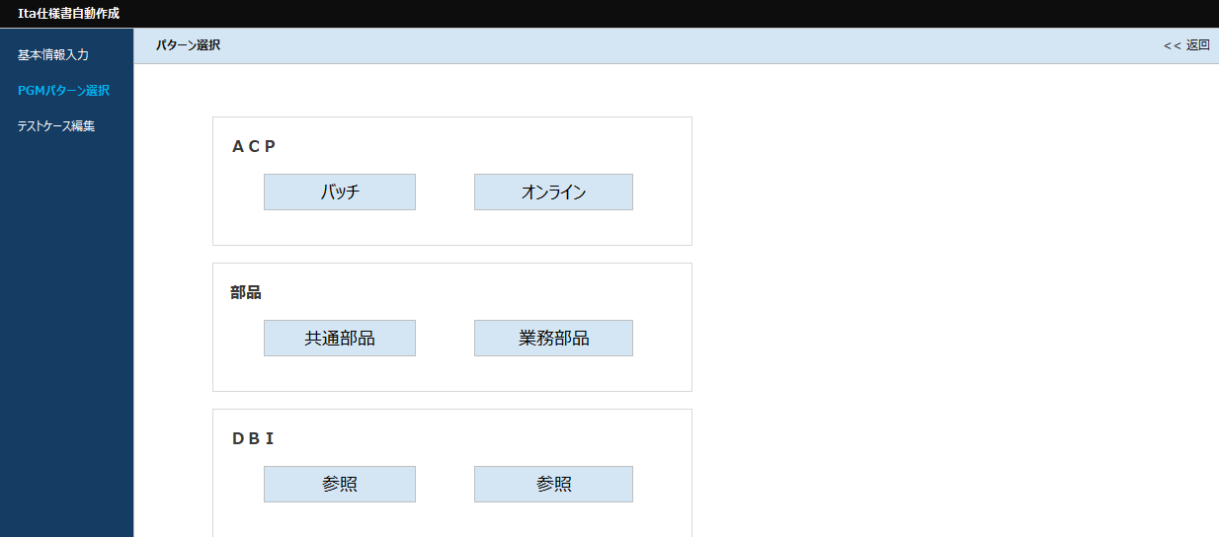

⇒ここで、バターンを選択する 例：バッチACPの場合、「バッチ」を押す

⇒ここで、IPOファイルの格納場所、 スケルトンと成果物の格納場所を選択する

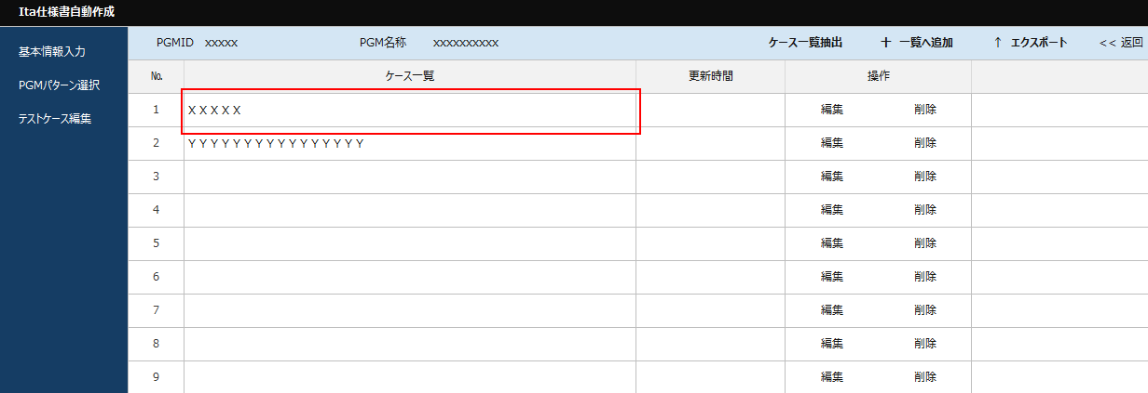

⇒ここで、IPOにより、ケース一覧を抽出、ケースの編集と削除できる

⇒想定のケースの編集画面、
条件と処理を抽出できて、手動編集も可能

7. 期待効果
ツールの運用に伴う、開発生産性と作業品質を向上できると期待する。
・生産性向上、テスト報告書作成時間を大幅に削減 20％～50％↓
・品質向上、人為的低級ミスを防止

8. 今後の展望
バッチACPの対応完了後、順次「部品」「オンラインACP」の対応を進め、最終的には全IPOタイプに対応可能な
統合ツールとしての完成を目指す。

